画面遷移
1_2_2.(13).［患者］初回情報登録
 | 1.画面遷移
初回ログイン

基本情報（１）
登録
基本情報（１）
登録確認
入力フロー選択
基本情報（２）
登録
基本情報（２）
登録確認

完了
メインメニューへ

※基本問診のバージョンが変わった場合
ログイン

基本情報（２）
登録
基本情報（２）
登録確認

 |  | 設計書対象
メニュー
帳票
画面

基本情報（１）登録
1_2_2.(13).［患者］初回情報登録 － (13-1).基本情報(1)登録
 | 1.画面イメージ

1７
ユーザ情報入力
接種状況確認
問診入力
完了

1
 |  | ニックネーム

3
2
4
 |  | 生年月日 |  |  |  |  |  | 平成27年/2015 |  |  |  |  | ▼ | 年 |  | 10 |  | ▼ | 月 | 11 | ▼ | 日

5
 |  | 性別 |  |  |  |  |  | ○ | 男 |  | ○ | 女 |  |  | ○ | その他
6
 |  | 日中連絡先 例)01-2345-6789

7
 |  | メールアドレス

8
 |  | 予備連絡先

9
 |  | 予備メールアドレス

10
 |  | メール配信 |  |  |  |  |  | 予約した診察日が近づいたら、メールでお知らせします
 |  |  |  |  |  |  |  | ○ | 希望する |  |  | ○ | 希望しない

11
12
 |  | メール配信希望時刻 |  |  |  |  |  | 登録された時刻以降にメール配信します
 |  |  |  |  |  |  |  | 10 | ▼ | 時 | 11 | ▼ | 分

13
14
 |  | メール配信希望時刻（当日問診用） |  |  |  |  |  | 登録された時刻以降にメール配信します（診察日当日限定）
 |  |  |  |  |  |  |  | 10 | ▼ | 時 | 11 | ▼ | 分

15
 |  | 医薬品配送先

16
 |  |  |  |  |  |  | 入力内容を確認

 | 2.項目仕様
№ | 項目名 |  | 形式 |  | 概要 |  |  |  |  |  |  |  |  |  |  |  | 必須 |  | 桁数 | 文字種 |  | 設定元 |  |  |  |  | 備考
1 | ニックネーム |  | テキストボックス |  |  |  |  |  |  |  |  |  |  |  |  |  |  |  | 20 | 全半角文字 |  | 患者基本 |  | ニックネーム
2 | 生年月日（年） |  | コンボボックス |  |  |  |  |  |  |  |  |  |  |  |  |  | ○ |  |  |  |  | 患者基本 |  | 生年月日
3 | 生年月日（月） |  | コンボボックス |  |  |  |  |  |  |  |  |  |  |  |  |  | ○ |  |  |  |  | 患者基本 |  | 生年月日
4 | 生年月日（日） |  | コンボボックス |  |  |  |  |  |  |  |  |  |  |  |  |  | ○ |  |  |  |  | 患者基本 |  | 生年月日
5 | 性別 |  | ラジオボタン |  |  |  |  |  |  |  |  |  |  |  |  |  | ○ |  |  |  |  | 患者基本 |  | 性別
6 | 日中連絡先 |  | テキストボックス |  |  |  |  |  |  |  |  |  |  |  |  |  | ○ |  | 20 | 半角文字 |  | 患者基本 |  | 日中連絡先
7 | メールアドレス |  | ラベル |  |  |  |  |  |  |  |  |  |  |  |  |  |  |  |  |  |  | 患者基本 |  | メールアドレス
8 | 予備連絡先 |  | テキストボックス |  |  |  |  |  |  |  |  |  |  |  |  |  |  |  | 50 | 全半角文字
9 | 予備メールアドレス |  | テキストボックス |  |  |  |  |  |  |  |  |  |  |  |  |  |  |  | 100 | 半角文字
10 | メール配信 |  | ラジオボタン |  |  |  |  |  |  |  |  |  |  |  |  |  | ○
11 | メール配信希望時刻（時） |  | コンボボックス |  | 7～21を設定する
12 | メール配信希望時刻（分） |  | コンボボックス |  | 00、30を設定する
13 | 当日問診メール配信希望時刻（時） |  | コンボボックス |  | 7～10を設定する
14 | 当日問診メール配信希望時刻（分） |  | コンボボックス |  | 00、30を設定する
15 | 医薬品配送先 |  | テキストボックス |  | 医薬品マスタメンテナンスで患者自宅配送"する"にした場合、入力欄を表示 |  |  |  |  |  |  |  |  |  |  |  |  |  |  | 全半角文字
16 | 入力内容確認ボタン
17 | 登録の進捗状況 |  | ラベル |  | 初回ログイン時のみ表示。
18
19
20

 | 3.動作仕様

№ | 項目名 |  |  | 動作 |  | 概要 |  |  |  |  |  |  |  |  |  |  |  |  |  |  |  |  |  |  | 補足

1 | 画面 |  |  | 起動 |  | 1.入力項目の初期設定を行う。
 |  |  |  |  |  | 1-1.既にDBに登録されている項目について
 |  |  |  |  |  | (1)各項目の設定元から、データを設定する。
 |  |  |  |  |  | 1-2.DB登録されている項目以外（未設定項目）
 |  |  |  |  |  | (1)入力項目をクリア(選択項目を未選択)する。
 |  |  |  |  |  | (2)《メール配信希望時刻》、《メール配信希望時刻【当日問診用】》：コンボボックス内で選べる最も早い時刻を設定する。

2 | 戻るボタン |  |  | クリック |  | 1.遷移元の画面に遷移する。

3 | 入力内容確認ボタン |  |  | クリック |  | 1.入力チェックを行う。
 |  |  |  |  |  | 1-1.入力チェックを行う。
 |  |  |  |  |  | （1）標準チェック（必須、桁数、全角、半角）
 |  |  |  |  |  | （2）生年月日チェック
 |  |  |  |  |  | （3）メール配信希望チェック
 |  |  |  |  |  | 2.各項目で入力されたデータを引き継いで、【基本情報（１）登録確認】に遷移する。

 | 4.チェック仕様

№ | チェック種別 |  |  | チェック内容 |  |  |  |  |  |  |  |  |  |  |  |  |  | 項目名 |  |  |  |  | 表示メッセージ |  |  | ID |  | 補足

1 | 標準チェック |  |  | （標準チェックは画面規約に準拠する）

2 | 生年月日チェック |  |  | 生年月日がシステム日付より後の日付である場合にエラーとする。 |  |  |  |  |  |  |  |  |  |  |  |  |  | 生年月日（年）
 |  |  |  |  |  |  |  |  |  |  |  |  |  |  |  |  |  | 生年月日（月）
 |  |  |  |  |  |  |  |  |  |  |  |  |  |  |  |  |  | 生年月日（日）

3 | メール配信希望チェック |  |  | 《メール配信》の’希望する’が選択状態のとき、《メール配信希望時刻》 |  |  |  |  |  |  |  |  |  |  |  |  |  | メール配信
 |  |  |  | および《メール配信希望時刻（当日問診用）》が選択されていない場合、 |  |  |  |  |  |  |  |  |  |  |  |  |  | メール配信希望時刻
 |  |  |  | エラーとする。 |  |  |  |  |  |  |  |  |  |  |  |  |  | メール配信希望時刻（当日問診用）

 | 5.補足

基本情報（１）登録確認
1_2_2.(13).［患者］初回情報登録 － (13-2).基本情報(1)登録確認
 | 1.画面イメージ

1５
ユーザ情報入力
接種状況確認
問診入力
完了

1
 |  | 入力内容を確認し、登録して下さい。

2
 |  |  | ニックネーム |  |  |  |  |  | ジュウイチ

3
 |  |  | 生年月日 |  |  |  |  |  | 2012年6月1日/2歳0ヶ月2日

4
 |  |  | 性別 |  |  |  |  |  | 男

5
 |  |  | 日中連絡先 |  |  |  |  |  | 000-000-2222

6
 |  |  | メールアドレス |  |  |  |  |  | y_yoshie@opt.co.jp

7
 |  |  | 予備連絡先

8
 |  |  | 予備メールアドレス

9
 |  |  | メール配信 |  |  |  |  |  | 希望しない

10
 |  |  | メール配信希望時刻 |  |  |  |  |  | 7:00:00
ここは住所でよろしいでしょうか？
11
 |  |  | メール配信希望時刻（当日問診用） |  |  |  |  |  | 7:00:00

12
 |  |  | 医薬品配送先 |  |  |  |  |  | 東京都品川区大崎3丁目5番2号 エステージ大崎 4F

13
1４
 |  |  |  |  |  | 戻る |  |  |  | 登録する

 | 2.項目仕様

№ | 項目名 |  |  | 形式 |  |  | 概要 |  |  |  | 必須 |  | 桁数 | 文字種 | 設定元 |  |  |  |  | 備考
 |  |  |  |  |  |  |  |  |  |  |  |  |  |  | テーブル名等 |  | 項目名
1 | メッセージ
2 | ニックネーム |  |  | ラベル
3 | 生年月日 |  |  | ラベル
4 | 性別 |  |  | ラベル
5 | 日中連絡先 |  |  | ラベル
6 | メールアドレス |  |  | ラベル
7 | 予備連絡先 |  |  | ラベル
8 | 予備メールアドレス |  |  | ラベル
9 | メール配信 |  |  | ラベル
10 | メール配信希望時刻 |  |  | ラベル
11 | 当日問診メール配信希望時刻 |  |  | ラベル
12 | 医薬品配送先 |  |  | ラベル
13 | 戻るボタン |  |  | ボタン
14 | 登録するボタン |  |  | ボタン
15 | 登録の進捗状況 |  |  | ラベル |  |  | 初回ログイン時のみ表示。
16
17
18
19
20

 | 3.動作仕様

№ | 項目名 |  |  |  | 動作 |  |  | 概要 |  |  |  |  |  |  |  |  |  | 補足

1 | 画面 |  |  |  | 起動 |  |  | 1.表示項目の設定を行う。
 |  |  |  |  |  |  |  | 1-1.【基本情報(１)登録】にて入力されたデータを設定する。
 |  |  |  |  |  |  |  | (2)《戻るボタン》、《登録するボタン》を配置する。

2 | 戻るボタン |  |  |  | クリック |  |  | 1.遷移元の画面に遷移する。

3 | 登録ボタン |  |  |  | クリック |  |  | 1.データを更新する。
 |  |  |  |  |  |  |  | 1-1.［患者基本］
 |  |  |  |  |  |  |  | 2.【入力フロー選択】に遷移する。

 | 4.チェック仕様

№ | チェック種別 |  |  |  | チェック内容 |  |  |  |  |  |  | 項目名 |  |  |  | 表示メッセージ |  |  | ID |  | 補足

1 | 標準チェック |  |  |  | （標準チェックは画面規約に準拠する）

 | 5.補足

入力フロー選択
1_2_2.(13).［患者］初回情報登録 － (13-3).入力フロー選択
 | 1.画面イメージ
4

1

2

3

 | 2.項目仕様

№ | 項目名 | 形式 |  | 概要 |  | 必須 | 桁数 | 文字種 | 設定元 |  |  | 備考
 |  |  |  |  |  |  |  |  | テーブル名等 | 項目名
1 | メッセージ | ラベル
2 | 問診簡易入力リンク | リンク
3 | 問診通常入力リンク | リンク
4 | 登録の進捗状況 | ラベル
5
6
7
8
9
10
11
12
13
14
15
16
17
18
19
20

 | 3.動作仕様

№ | 項目名 |  | 動作 |  | 概要 |  |  |  |  |  | 補足

1 | 画面 |  | 起動 |  | 1.入力フロー選択画面を表示

2 | 問診簡易入力リンク |  | クリック |  | 1必須問診のみ表示した【基本情報(2)登録】に遷移する

3 | 問診通常入力リンク |  | クリック |  | 1.【基本情報(2)登録】に遷移する

基本情報（２）登録
1_2_2.(13).［患者］初回情報登録 － (13-4).基本情報(2)登録
 | 1.画面イメージ

６
ユーザ情報入力
接種状況確認
問診入力
完了

1
 |  |  |  | 以下の問診項目に回答して下さい。 ※問診項目に変更があった為、再確認をお願いします。

2
 |  |  |  |  | １．出生時の体重
 |  |  |  |  |  |  |  |  |  |  |  |  | g

 |  |  |  |  | ２．分娩時、新生児期に、異常がありましたか？
 |  |  |  |  |  |  | ○ | はい |  | ● | いいえ

 |  |  |  |  | ３．乳幼児健診などで異常があると言われたことがありますか？
 |  |  |  |  |  |  | ○ | はい |  | ● | いいえ

 |  |  |  |  | ４．６か月以内に輸血またはガンマグロブリンの注射を受けましたか？
 |  |  |  |  |  |  | ○ | はい |  | ● | いいえ

 |  |  |  |  | ５．これまでに入院や病院で治療するような大きな病気をしたことがありますか？
 |  |  |  |  |  |  | ○ | はい |  | ● | いいえ

５
３
 |  |  |  |  |  |  |  |  | 戻る |  |  |  |  | 次へ

 | 2.項目仕様

№ | 項目名 |  |  |  |  | 形式 |  |  |  | 概要 |  |  |  |  | 必須 | 桁数 | 文字種 | 設定元 |  |  | 備考
 |  |  |  |  |  |  |  |  |  |  |  |  |  |  |  |  |  | テーブル名等 | 項目名
1 | メッセージ |  |  |  |  | ラベル |  |  |  | 赤文字のメッセージは、基本問診のバージョンが変更された時のみ表示。
2 | 問診内容 |  |  |  |  | － |  |  |  |  |  |  |  |  |  |  |  | 問診一覧情報取得 モジュール |  |  | ※2
3 | 戻るボタン
4 | 入力内容確認ボタン |  |  |  |  | ボタン |  |  |  |  |  |  |  |  |  |  |  |  |  |  | ※1
5 | 次へボタン |  |  |  |  | ボタン |  |  |  |  |  |  |  |  |  |  |  |  |  |  | ※1
6 | 登録の進捗状況 |  |  |  |  | ラベル |  |  |  | 初回ログイン時のみ表示。
7
8
9
10
11
12
13
14
15
16
17
18
19
20

※１ 質問は最大5問表示、超えた場合は[次へボタン]を出し、最後のページで[入力内容確認ボタン]を出す。[戻るボタン]は2ページ目から配置する 。

※2 | 問診内容について
 | 2-1.初回登録時
 |  | (1)入力フロー選択の[問診簡易入力リンク]から遷移
 |  |  | 必須問診のみ表示。ただし、回答結果により追加される質問は、必須・任意に関係なく表示する。
 |  | (2)入力フロー選択の[問診通常入力リンク]から遷移
 |  |  | 問診内容をすべて表示
 | 2-2.基本問診のバージョン変更時
 |  | 問診内容をすべて表示

 | 3.動作仕様

№ | 項目名 |  |  |  |  |  |  | 動作 |  |  |  | 概要 |  |  |  |  |  |  |  | 補足

1 | 画面 |  |  |  |  |  |  | 起動 |  |  |  | 1.表示項目の設定を行う。
 |  |  |  |  |  |  |  |  |  |  |  | 1-1.基本問診のバージョン変更時
 |  |  |  |  |  |  |  |  |  |  |  | （1）≪進捗状況≫を非表示にする。
 |  |  |  |  |  |  |  |  |  |  |  | （2）≪赤文字のメッセージ≫を追加表示する。
 |  |  |  |  |  |  |  |  |  |  |  | 1-2.初回ログイン時
 |  |  |  |  |  |  |  |  |  |  |  | （1）≪進捗状況≫を表示する。
 |  |  |  |  |  |  |  |  |  |  |  | （2）≪赤文字のメッセージ≫を非表示にする。
 |  |  |  |  |  |  |  |  |  |  |  | 2..《問診内容》を表示する。
 |  |  |  |  |  |  |  |  |  |  |  | 1-1.＜問診情報取得モジュール＞により問診項目を取得し、配置する。
 |  |  |  |  |  |  |  |  |  |  |  | 1-2.すでに入力されている問診項目があった場合表示する。 ※初回以降

2 | 入力内容確認ボタン |  |  |  |  |  |  | クリック |  |  |  | 1.入力チェックを行う。
 |  |  |  |  |  |  |  |  |  |  |  | 1-1.標準チェック（必須、桁数、全角、半角）
 |  |  |  |  |  |  |  |  |  |  |  | 2.各項目で入力されたデータを引き継いで、【基本情報(2)登録確認】に遷移する。

 | 5.補足

 |  | 5-1. 追加質問の表示について

 |  |  | 問診の回答結果によって追加質問が存在する場合は、回答を選択したタイミングで動的に追加質問を表示する。

 |  |  | ※以下の例以外にも「いいえ」を選択した場合に追加質問が存在する場合や、チェックボックス選択での追加質問も同様である。

「はい」を選択した場合にのみ、追加質問が存在する質問の場合
未選択、および、「いいえ」を選択した場合、追加質問は表示しない。

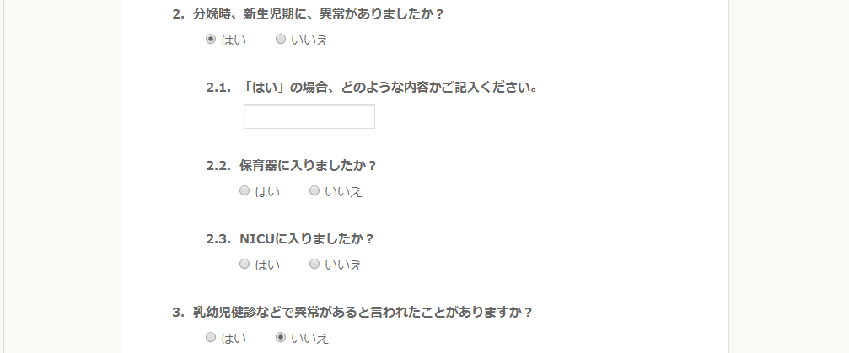
「はい」を選択したタイミングで追加質問を表示する。

基本情報（２）登録確認
1_2_2.(13).［患者］初回情報登録 － (13-5).基本情報(2)登録確認
 | 1.画面イメージ
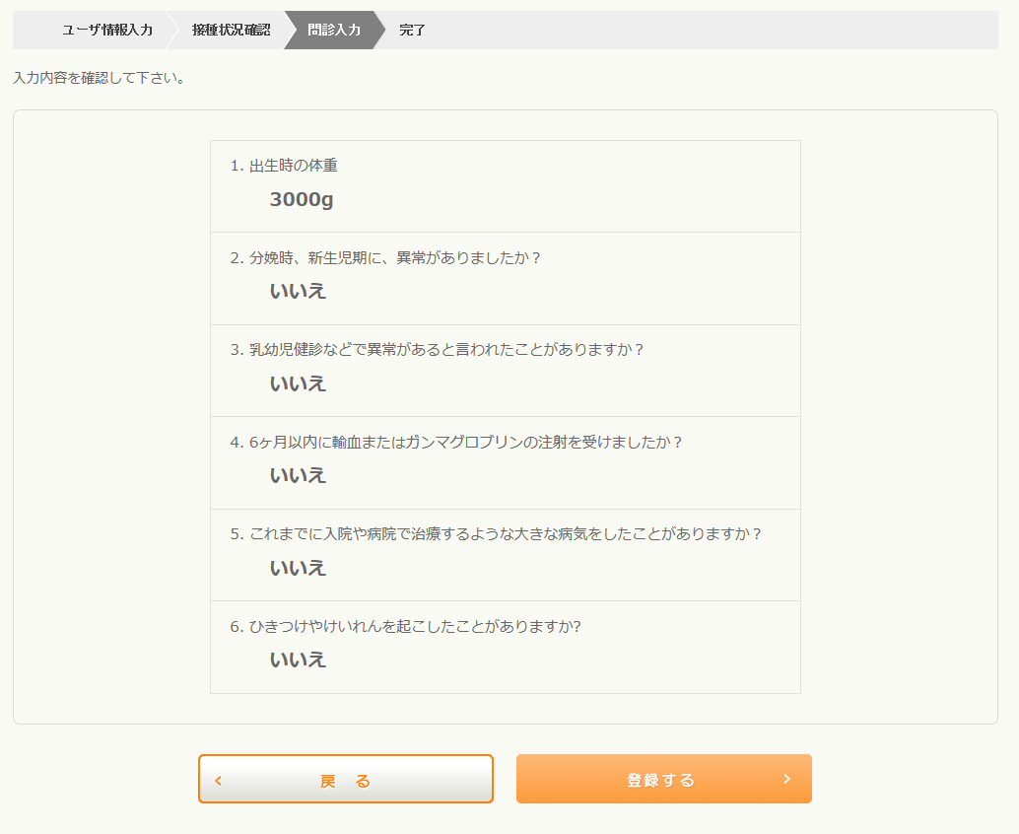
5

1

2

3
4

 | 2.項目仕様

№ | 項目名 | 形式 |  | 概要 |  | 必須 |  | 桁数 | 文字種 | 設定元 |  |  |  |  | 備考
 |  |  |  |  |  |  |  |  |  | テーブル名等 |  | 項目名
1 | メッセージ | ラベル
2 | 問診入力内容 | ラベル
3 | 戻るボタン | ボタン
4 | 登録ボタン | ボタン
5 | 登録の進捗状況 | ラベル |  | 初回ログイン時のみ表示。
6
7
8
9
10
11
12
13
14
15
16
17
18
19
20

 | 3.動作仕様

№ | 項目名 |  | 動作 |  | 概要 |  |  |  |  |  |  |  | 補足

1 | 画面 |  | 起動 |  | 1.表示項目の設定を行う。
 |  |  |  |  | 1-1.基本問診のバージョン変更時
 |  |  |  |  | （a）≪進捗状況≫を非表示にする。
 |  |  |  |  | （b）「次へ」ボタンを非表示にし、「登録」ボタンを表示する。
 |  |  |  |  | 1-2.初回ログイン時
 |  |  |  |  | （a）≪進捗状況≫を表示にする。
 |  |  |  |  | （b）「登録」ボタンを非表示にし、「次へ」ボタンを表示する。
 |  |  |  |  | 2.《問診内容》を表示する。
 |  |  |  |  | 1-1.＜問診情報取得モジュール＞により問診項目を取得し、配置する。
 |  |  |  |  | 1-2.【問診入力】にて入力されたデータを設定する。

2 | 戻るボタン |  | クリック |  | 1.遷移元の画面に遷移する。

3 | 登録ボタン |  | クリック |  | 1.データの登録・更新する。
 |  |  |  |  | 1-1.［回答記録］
 |  |  |  |  | 1-2.［患者基本］に基本問診のバージョンを記録
 |  |  |  |  | 1-3.[リマインドメール情報]

 |  |  |  |  | 2.【完了】に遷移する。

 | 4.チェック仕様

№ | チェック種別 |  | チェック内容 |  |  |  | 項目名 |  |  |  | 表示メッセージ |  |  | ID |  | 補足

1 | 標準チェック |  | （標準チェックは画面規約に準拠する）

 | 5.補足

